Sheet1
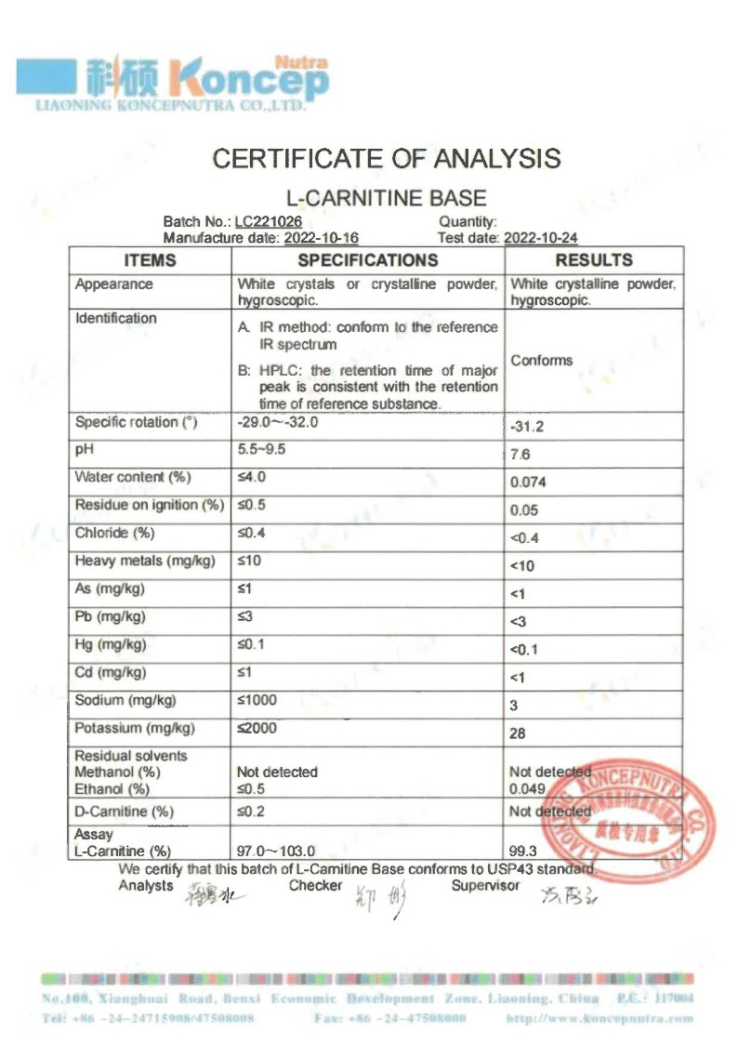
1.닥터S레드 | 닥터s레드 | 20g | 액상스틱 |  | 2포

 |  | 이론량 | 이론량mg | 실투여량g | kg단가 | 객단가 | 비고 | 팩킹 | 원산지 | 함유량
 | 키토산 | 4000mg | 4000 | 4.4444444444 | 58000 | 257.77777778 |  |  | 태국산 | 90%
 | 비타민 | 500mg | 500 | 0.5 | 7500 | 3.75 |  |  | 중국산
 | 난소화성말토덱스트린 | 4200mg | 4200 | 4.2 | 8000 | 33.6 |  |  | 국산
 | 녹차카테킨 | 500mg | 500 | 0.66666666667 | 100000 | 66.666666667 |  |  | 인도 | 75%
 | 맛비용 |  |  |  |  | 30

 |  |  |  | 9.8111111111 |  | 391.79444444

 | 객단가 | 가공비 | 롤비 | 1+2+3 | 28포 | 박스비(700)
2포 | 420 | 120 | 40 | 580 | 16240 | 16940
1포 | 210 | 120 | 40 | 370 | 10360 | 11060

2.닥터H링커AM | 닥터H링커AM | 이론량 | 이론량mg | 실투여량g | kg단가 | 객단가 | 비고 | 팩킹 | 원산지 | 함유량
 | 과라나추출물 | 795mg | 795 | 0.795 | 46000 | 36.57 | 174.9 | (카페인) | 브라질 | 22%
 | 타우린 | 3000mg | 3000 | 3 | 6500 | 19.5 |  |  | 중국
 | 비타민B2 | 5.7mg | 5.7 | 0.0057 | 175000 | 0.9975 |  |  | 국산
 | 비타민C | 500mg | 500 | 0.5 | 7500 | 3.75 |  |  | 중국
 | 맛비용 |  |  |  |  | 30

 |  |  |  | 4.3007 |  | 90.8175

 | 객단가 | 가공비 | 롤비 | 1+2+3 | 14포 | 박스비(700)
2포 | 120 | 120 | 40 | 280 | 3920 | 4620
1포 | 60 | 120 | 40 | 220 | 3080 | 3780

 | 닥터H링커

3.닥터H링커PM |  | 이론량 | 이론량mg | 실투여량g | kg단가 | 객단가 | 비고 | 팩킹 | 원산지 | 함유량
 | L-아르기닌 | 3000mg | 3000 | 3 | 28000 | 84 |  |  | 한국
 | 타우린 | 2000mg | 2000 | 2 | 6500 | 13 |  |  | 중국
 | 테아닌 | 200mg | 200 | 0.2 | 100000 | 20 |  |  | 태국
 | 비타민C | 500mg | 500 | 0.5 | 7500 | 3.75 |  |  | 중국
 | L-카르니틴 | 2000mg | 2000 | 2 | 50000 | 100 |  |  | 중국
 | 맛비용(라임맛) |  |  |  |  | 30

 |  |  |  | 7.7 |  | 250.75

 | 객단가 | 가공비 | 롤비 | 1+2+3 | 14포 | 박스비(700)
2포 | 270 | 120 | 40 | 430 | 6020 | 6720
1포 | 135 | 120 | 40 | 295 | 4130 | 4830

